Cabeamento DIRETO
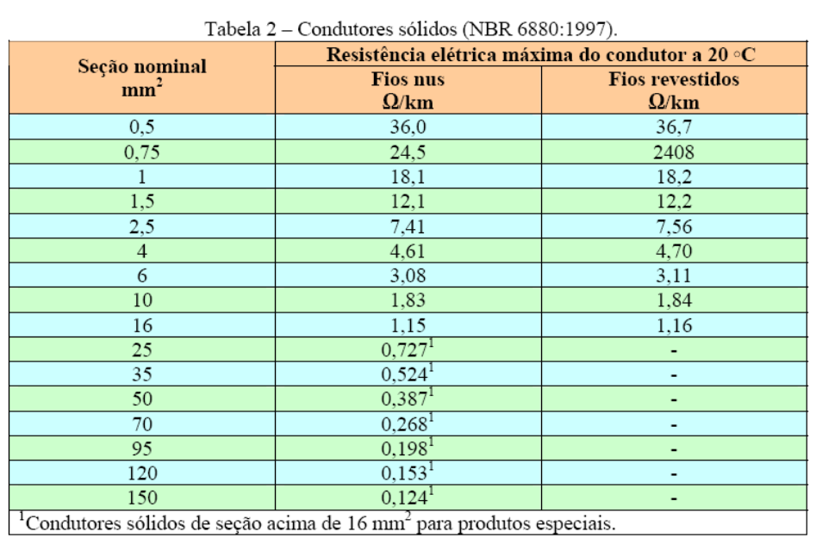

 |  |  |  |  |  | As bitolas mais comuns
Entrada de dados
Resultados |  |  |  |  |  |  |  | Tabela de cabos
 |  |  |  |  |  | mΩ/metro | Seção mm2
 |  |  |  |  |  | 18.2 | 1
Potência AMP = | 3200 | W | Res (mΩ/metro) do cabo = | 1.16 | mΩ/m | 12.2 | 1.5
N. de caixas = | 2 |  |  |  |  | 7.56 | 2.5
Comprimento TOTAL do cabo = | 8 | m | FA = | 107.8 |  | 4.7 | 4
Impedância da caixa = | 4 | Ω | Potência por caixa = | 1600 | W | 3.11 | 6
 |  |  | Impedância RESULTANTE = | 2 | Ω | 1.84 | 10
 |  |  |  |  |  | 1.16 | 16

